⓪表紙
0

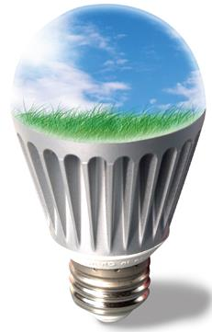

『ＬＥＤ照明』導入による
コスト削減シミュレーション

株式会社高知ハウス | バズエリア株式会社
〒780-0870高知県高知市本町5-3-3 | 〒151-0071 東京都渋谷区本町2-6-3 D'sVARIE初台ビル3階
TEL： 088-855-3602 | TEL：03-4586-6561
担当： |  | 0

②LEDをいま検討しないといけない理由
～LEDをいま検討しないといけない理由～
 | ①蛍光灯・白熱電球がなくなってしまう為



 |  | 電力量料金（円）＝消費電力（kW）×点灯時間（時間）×電力量単価（円kW）
 |  | ◇点灯時間は日中に点灯している場合には24時間/日、点灯していなければ12時間/日にて算出しております。また、センサーライト等は使用場所に応じて1～5時間/日にて算出しております。
 |  | ◇電力量単価は、頂いた電力明細に準ずる単価で計算しておりますが、ご提出頂けていない場合には地域電力の単価を基にして概算にて算出しております。

 | 2、交換コストの算出方法

 |  | 管理会社からの電球が切れた場合の1球あたりの交換費用を基に算出しております。
 |  | ◇本シミュレーションでは、1球あたり、 | 2,500 円 | にて計算しております。管理会社に確認出来ていない場合には2,500円/球にて算出しております。
 |  | ※全国不動産管理会社様の相場は2,000円～3,000円、高い会社で5,000円となっております。

 | 3、導入パターン

 |  | 一括購入 |  |  | or | リース

 | ②蛍光灯→品薄、LED→原材料高騰・円安でそれぞれ値上がり続けている為

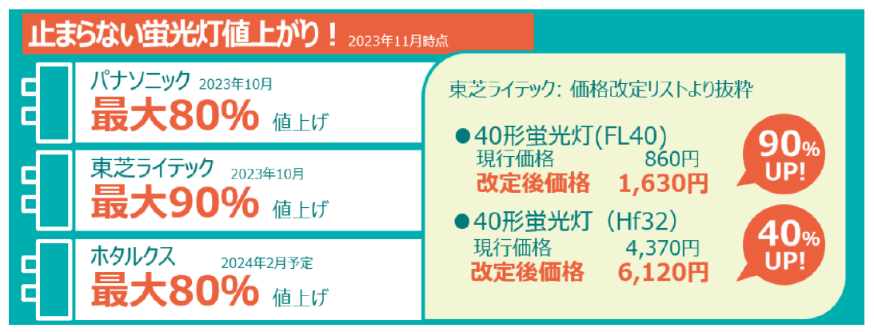

 | 4、非常用専用照明に関して

 |  | 弊社のご提案では、コストメリットを出して利回りを良くすることを重視して作成しておりますので、非常用専用照明（非常時にか点灯しない照明）は基本的に見積から除外をしております。
 |  | ただ、非常用専用照明も消防法上定期的なバッテリー交換が必要で、各メーカーLEDに切り替えがなされておりますので次回交換時にはLED化が必須となります。
 |  | 交換をする場合には別途、御見積を致しますのでお申しつけください。

 | 5、器具デザインカスタマイズに関して

 |  |  |  |  |  |  | 2

③LED導入のメリット
LED照明導入のメリット

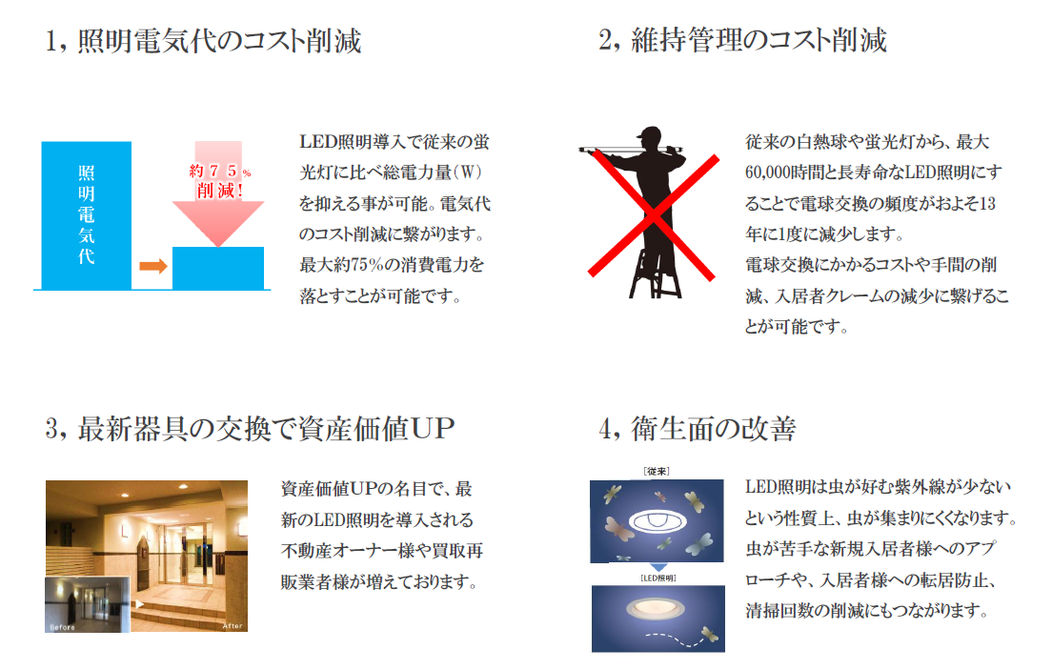

 | 3

④照明の交換方法
照明の交換方法

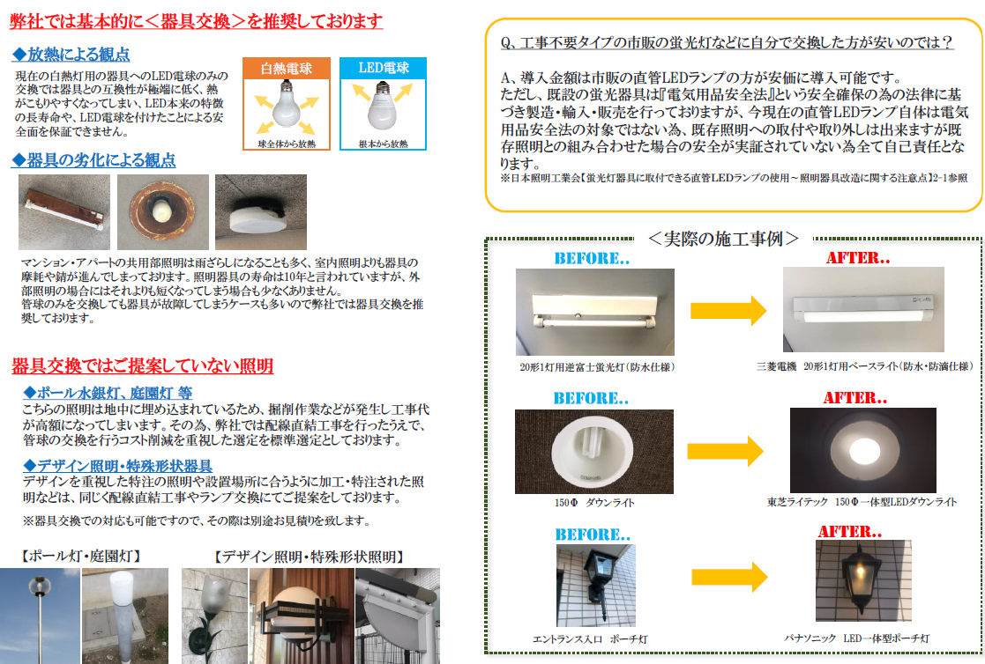

 | 4

⑤後
～LED照明導入後の削減費用および10年間のランニングコスト～

 |  |  |  |  |  | LED照明交換後 |  |  | LED照明に交換した場合の10年間のランニングコスト

No | 試算エリア | 照明種別 |  | 月間点灯 | 数量 | 消費電力 | 電力量 | 使用料(月)
 |  |  |  |  |  |  |  |  | ①10年間でかかる電気料金の総額＝ |  |  |  |  | 0 円
1 | 0 | 0 |  | 0 h | 0 個 | 0.0 W | 0 kWh | 0 円
2 | 0 | 0 |  | 0 h | 0 個 | 0.0 W | 0 kWh | 0 円
3 | 0 | 0 |  | 0 h | 0 個 | 0.0 W | 0 kWh | 0 円 |  | 計算式：毎月の電気料金 |  | 0 円 |  | ×10年間（120ヵ月） |  | ※②が「0円」場合には左に移動してください
4 | 0 | 0 |  | 0 h | 0 個 | 0.0 W | 0 kWh | 0 円
10年間は
交換費用一切不要
5 | 0 | 0 |  | 0 h | 0 個 | 0.0 W | 0 kWh | 0 円
6 | 0 | 0 |  | 0 h | 0 個 | 0.0 W | 0 kWh | 0 円 |  |  |  |  |  | +
7 | 0 | 0 |  | 0 h | 0 個 | 0.0 W | 0 kWh | 0 円
8 | 0 | 0 |  | 0 h | 0 個 | 0.0 W | 0 kWh | 0 円
9 | 0 | 0 |  | 0 h | 0 個 | 0.0 W | 0 kWh | 0 円 | ②10年間でかかるLED照明の交換コストの総額＝
10 | 0 | 0 |  | 0 h | 0 個 | 0.0 W | 0 kWh | 0 円
11 | 0 | 0 |  | 0 h | 0 個 | 0.0 W | 0 kWh | 0 円
12 | 0 | 0 |  | 0 h | 0 個 | 0.0 W | 0 kWh | 0 円 |  |  |  |  |  | 0 円
13 | 0 | 0 |  | 0 h | 0 個 | 0.0 W | 0 kWh | 0 円
14 | 0 | 0 |  | 0 h | 0 個 | 0.0 W | 0 kWh | 0 円
15 | 0 | 0 |  | 0 h | 0 個 | 0.0 W | 0 kWh | 0 円 |  | 月間点灯360hの場合： | 0 個 |  | × 2,500円（※1）× 0回（※2）
16 | 0 | 0 |  | 0 h | 0 個 | 0.0 W | 0 kWh | 0 円 |  | 月間点灯720hの場合： | 0 個 |  | × 3,000円（※1）× 1回（※3）
17 | 0 | 0 |  | 0 h | 0 個 | 0.0 W | 0 kWh | 0 円
18 | 0 | 0 |  | 0 h | 0 個 | 0.0 W | 0 kWh | 0 円 |  | (※1)月間点灯720時間の場合、光源部分の交換を3,000円/球として算出
19 | 0 | 0 |  | 0 h | 0 個 | 0.0 W | 0 kWh | 0 円
20 | 0 | 0 |  | 0 h | 0 個 | 0.0 W | 0 kWh | 0 円 |  | (※3)月間点灯720時間の場合、10年間で1回の光源部分交換を想定して算出
21 | 0 | 0 |  | 0 h | 0 個 | 0.0 W | 0 kWh | 0 円
22 | 0 | 0 |  | 0 h | 0 個 | 0.0 W | 0 kWh | 0 円
23 | 0 | 0 |  | 0 h | 0 個 | 0.0 W | 0 kWh | 0 円
24 | 0 | 0 |  | 0 h | 0 個 | 0.0 W | 0 kWh | 0 円
25 | 0 | 0 |  | 0 h | 0 個 | 0.0 W | 0 kWh | 0 円
26 | 0 | 0 |  | 0 h | 0 個 | 0.0 W | 0 kWh | 0 円
27 | 0 | 0 |  | 0 h | 0 個 | 0.0 W | 0 kWh | 0 円
28 | 0 | 0 |  | 0 h | 0 個 | 0.0 W | 0 kWh | 0 円
29 | 0 | 0 |  | 0 h | 0 個 | 0.0 W | 0 kWh | 0 円
30 | 0 | 0 |  | 0 h | 0 個 | 0.0 W | 0 kWh | 0 円
 |  |  | ※電気代の中で「照明にかかっている電気代」のみを算出しております
 |  |  | 合計 |  | 0 個 | - | 0 kWh | 0 円 | ★10年間で既存照明に対してかかるランニングコストの総額＝

 |  |  |  |  |  |  |  |  |  |  |  |  |  | 0 円

 |  |  |  |  |  |  |  |  |  |  |  |  |  |  | 5

⑧-aｼﾐｭ
～LED照明の導入パターン～
＜リースで交換した場合＞ 無償譲渡型リース |  |  |  |  |  |  |  | ＜一括購入で交換した場合＞

★リースで交換した場合のリース料金： |  | 0 円 | ✖ | 120 ヵ月 |  | = | 0 円 | ★一括購入で交換した場合の交換費用： |  |  |  | 0 円

 | ※照明器具ごとLED照明に交換を致します。 |  |  |  |  |  | ※総支払金額 |  | ※照明器具ごとLED照明に交換を致します。

リース期間中(1～10年目)
11年目以降
【リースで導入した場合のイメージ図】 |  |  |  |  |  |  |  | 【回収予測グラフ】
 | 電気代 | リース代 | 交換コスト
現状 | 0 円 |  | 0 円
5年間 | 0 円 | 0 円
6年目以降 | 0 円
現状
 | 現状 | LED導入後
0 | 0 | 0
1 | 0 | 0
2 | 0 | 0
3 | 0 | 0
4 | 0 | 0
5 | 0 | 0
6 | 0 | 0
7 | 0 | 0
8 | 0 | 0
9 | 0 | 0
10 | 0 | 0

★リース期間中の
毎月の削減金額：
★リース期間後の
毎月の削減金額：
0 円

0 円

■電気代 ■交換コスト (※) ■リース代

(※)交換コストとは2ページ目、3ページ目で算出した白熱球と非常灯バッテリーの交換コスト(120ヵ月)を1ヵ月に振り分けて算出した金額
 |  |  |  |  |  |  |  |  | 一括購入の費用 |  | 毎月の削減金額（平均）
◆設置から10年間での交換費用を含めたCF改善金額・・・・・・・ |  |  |  |  | 0 円 |  |  |  | 0 円 | ÷ | 0 円

◆11年目以降の交換費用を含めたCF改善金額・・・・・・・・・・ |  |  |  |  | 0 円
 |  |  |  |  |  |  |  |  |  |  | 回収年数
◆設置からLED電球が寿命を迎えるまでのCF改善金額 ・・・・・ |  |  |  |  | 0 円 |  |  |  |  | ＝ | 0

 |  |  |  |  |  |  |  |  |  |  | 0 |  | 8-a

